Задание 3
 |  | Задание №3
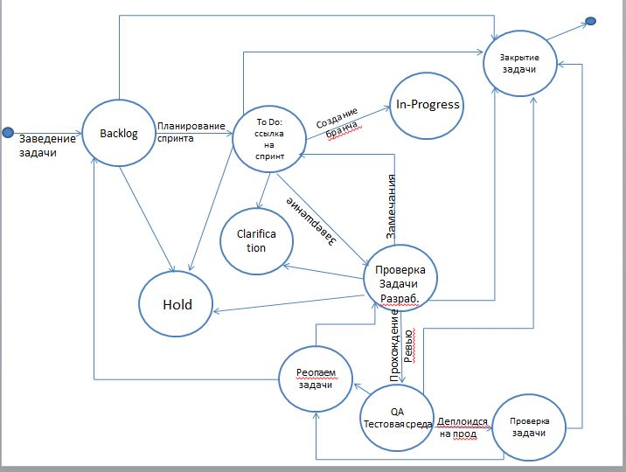
 |  |  |  | Baclog | To Do | In-Progress | Hold | Проверка задачи разраб. | QA тестовая среда | Проверка задачи | Clarification | Реопаем задачи | Закрытие задачи
 |  |  | Baclog
 |  |  | To Do
 |  |  | In-Progress
 |  |  | Hold
 |  |  | Проверка задачи разраб.
 |  |  | QA тестовая среда
 |  |  | Проверка задачи
Всего кейсов | 90 |  | Clarification
позитивные | 18 |  | Реопаем задачи
негативные | 72 |  | Закрытие задачи

